Титул
ФЕДЕРАЦІЯ ЛЕГКОЇ АТЛЕТИКИ УКРАЇНИ
ФЕДЕРАЦІЯ ЛЕГКОЇ АТЛЕТИКИ м. КИЄВА

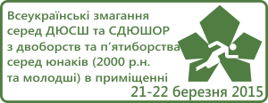

Всеукраїнські змагання
серед ДЮСШ та СДЮШОР
з двоборств та п'ятиборства
в приміщенні
(2000 - 2002 р.р.н. )

21-22.03.2015
м.Київ
легкоатлетичний манеж КМШВСМ

